Sheet1
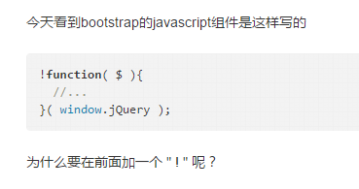

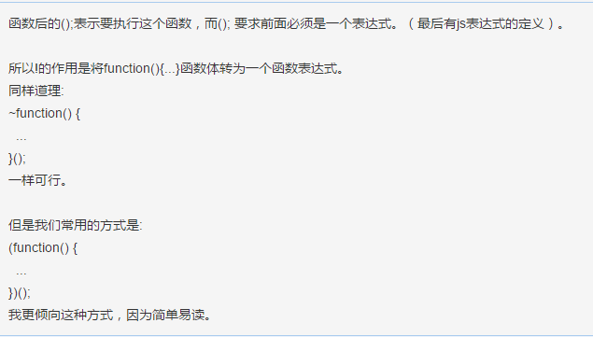

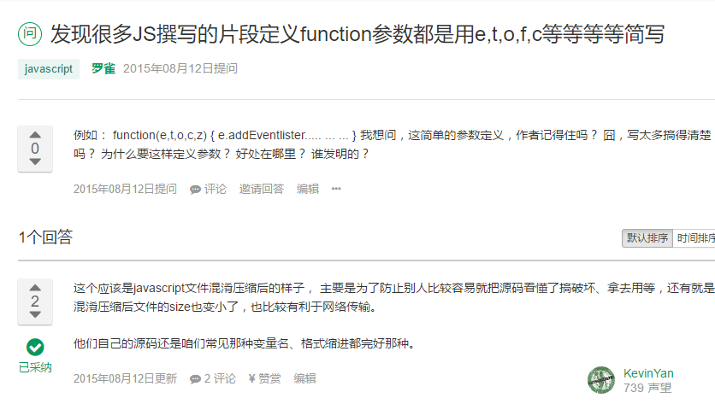

map 的用法 |  | http://www.cnblogs.com/xuan52rock/p/4460949.html

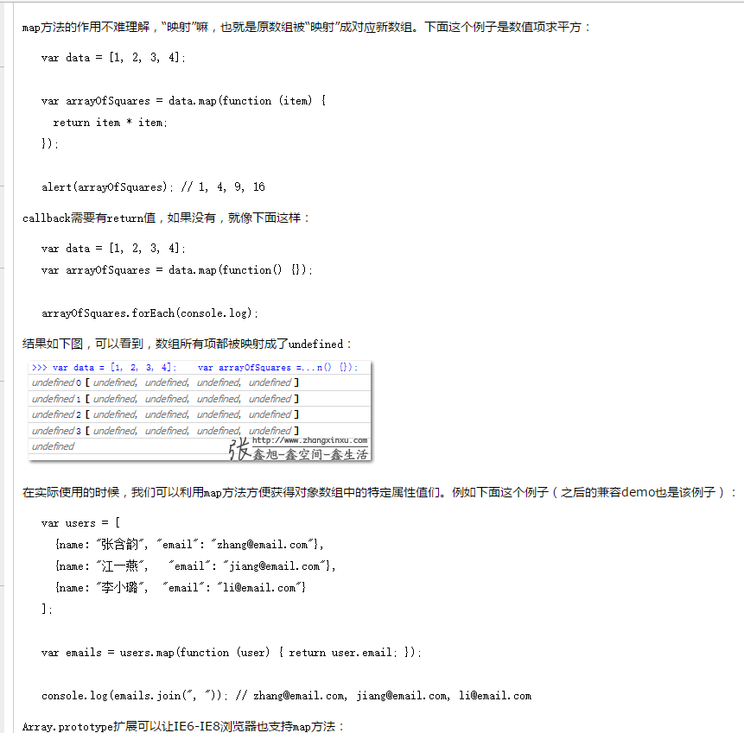

前端 object 出现。。。

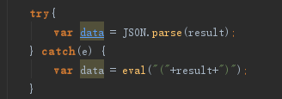
改变后，json 转化就不报错了。。。。
datatype 的大小写影响 json

说明之前没有转化 包括 之前 加了 eval 都会报错 所以之后就是注释 直接实用

 | 尝试添加json 解析

乱起八糟情况出现

push 拼接也有问题

object 尽管显示不出来 但能用

最后添加了

